상품제안서
KF94 슈퍼클래스 마스크 대형 / 컬러마스크 | 상품코드: F17421

 |  |  |  |  |  |  | 02-412-0044 | www.easy1.co.kr
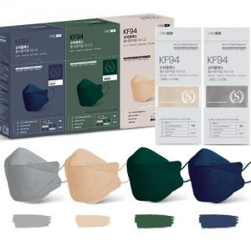

【상세/제작정보】

【인쇄/포장옵션】 | 스티커 / 포장불가능

【공급단가】 | 수량 | 500~ | 1,000~ | 3,000~ | 5,000~ | 10,000~
*VAT별도 | 단가 | 770원 | 740원 | 710원 | 680원 | 660원

【상품 URL】 | https://easy1.co.kr:443/src/goods_detail.php?gdno=17421

